Planilha2
População |  | Comparação de BoxPlots (População - Amostras)
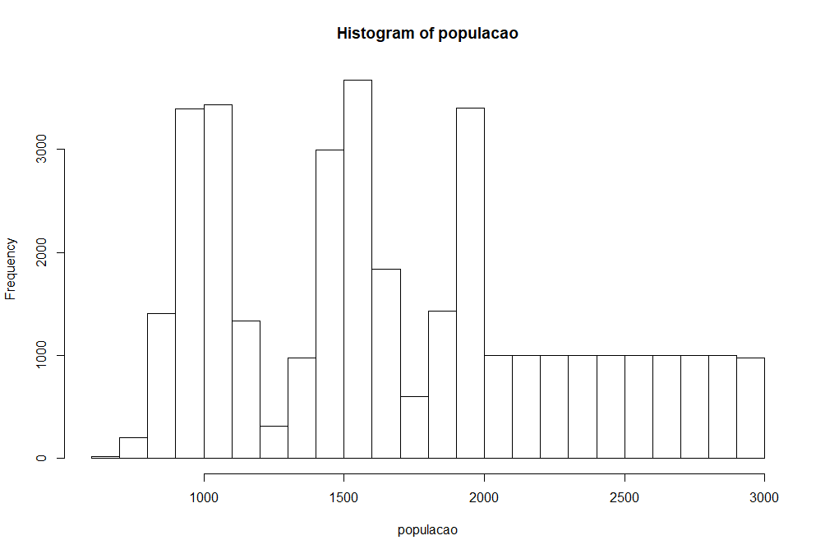
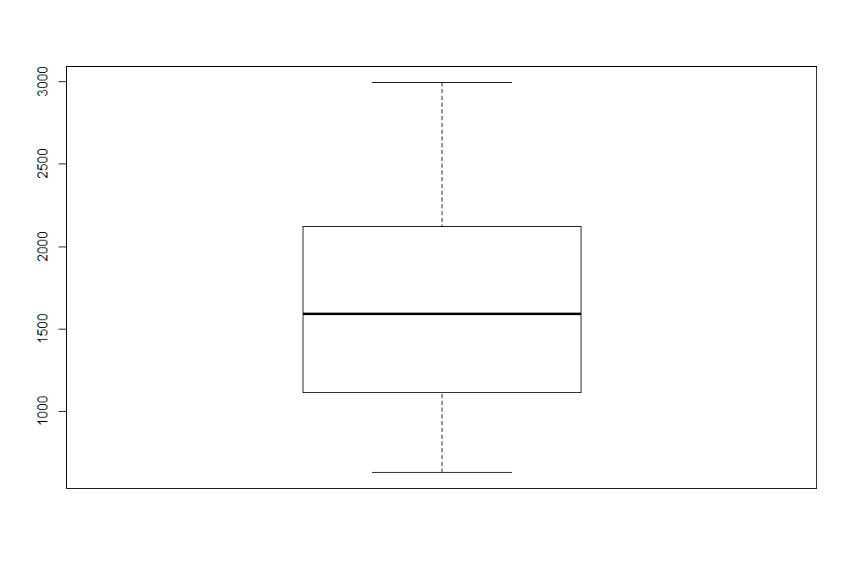
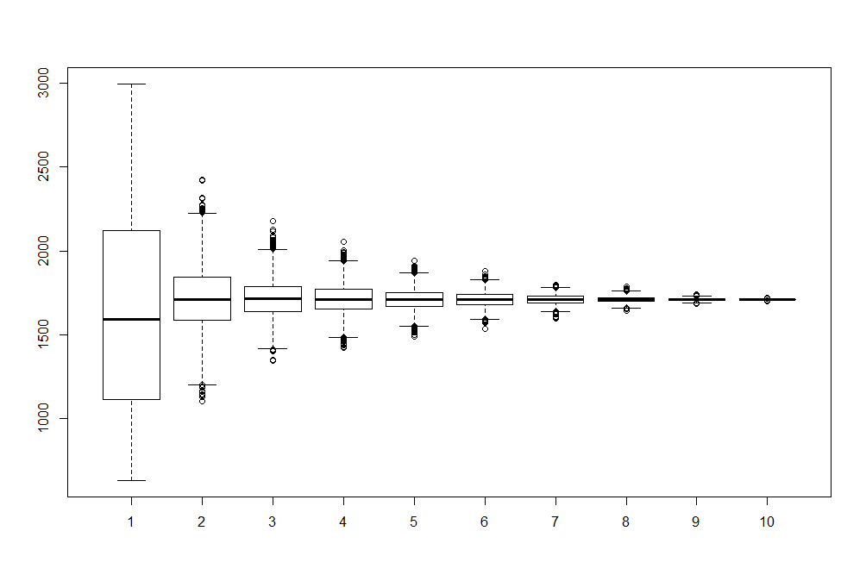
Média | 1709.061
Variância | 368008.4
Desvio Padrão | 606.637

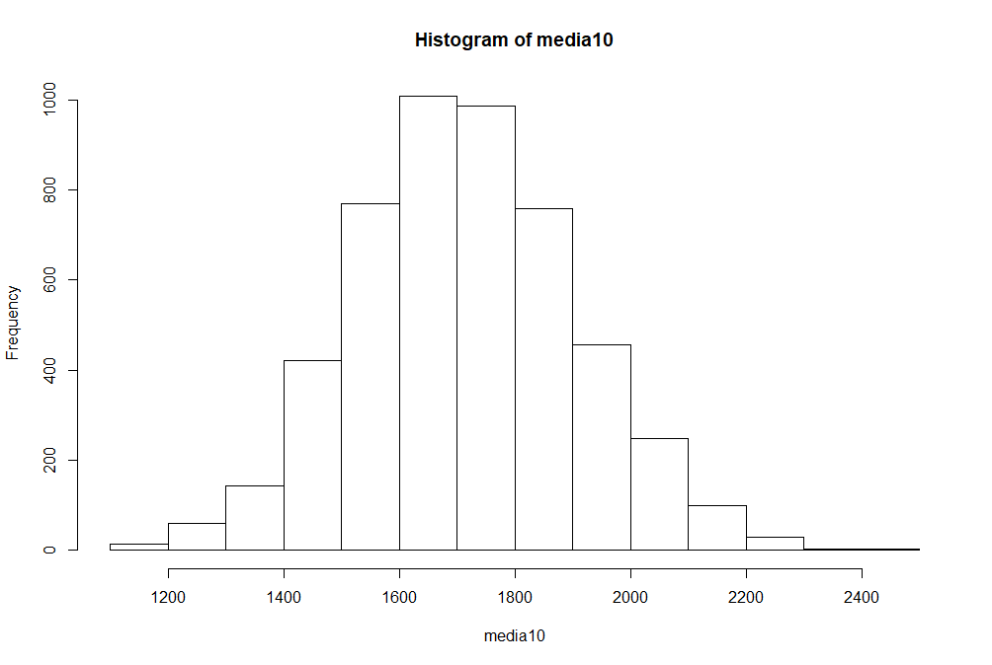
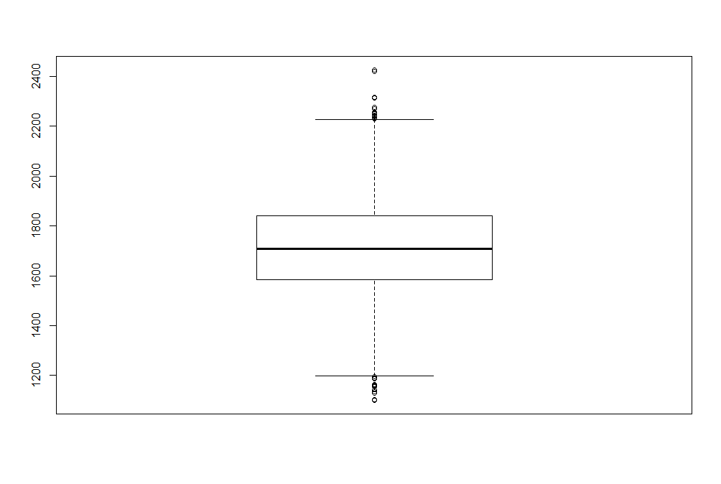
Amostra com 10 elementos
Média | 1714.536
Variância | 36830.040
Desvio Padrão | 191.911

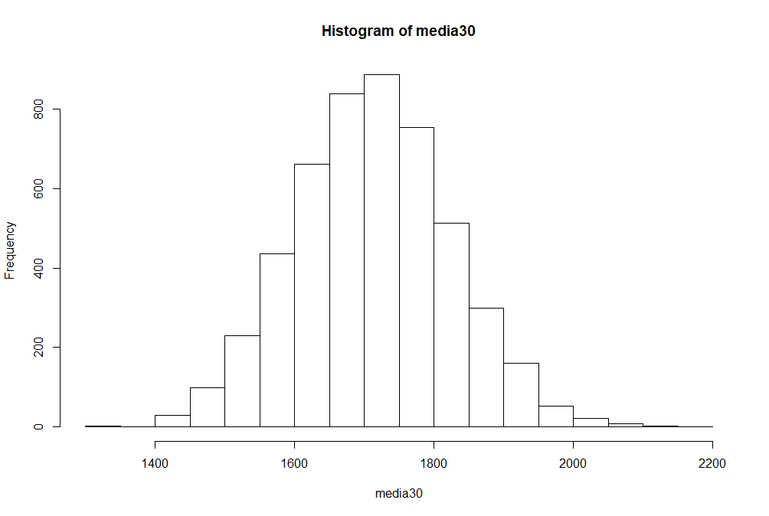
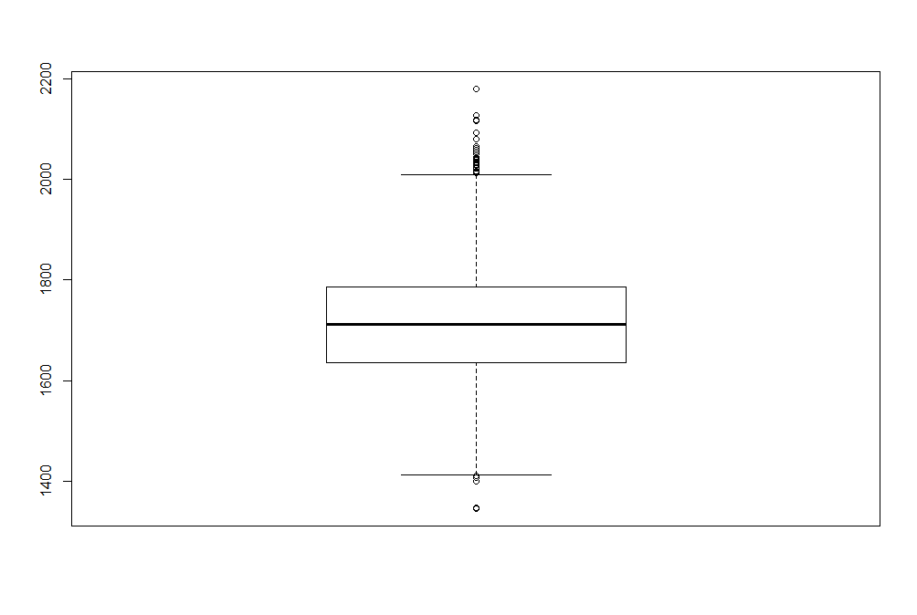
Amostra com 30 elementos
Média | 1712.107
Variância | 12360.330
Desvio Padrão | 111.177

 |  |  |  | 1 | 2 | 3 | 4 | 5 | 6 | 7 | 8 | 9 | 10
 |  |  |  | População | 10 elementos | 30 elementos | 50 elementos | 100 elementos | 200 elementos | 500 elementos | 1000 elementos | 5000 elementos | 20000 elementos

 |  |  | Média | 1709.061 | 1714.536 | 1712.107 | 1711.193 | 1708.458 | 1709.158 | 1709.202 | 1709.063 | 1709.017 | 1709.036
 |  |  | Variância | 368008.4 | 36830.040 | 12360.330 | 7382.153 | 3586.947 | 1827.172 | 721.956 | 347.837 | 64.238 | 7.739
 |  |  | Desvio Padrão | 606.637 | 191.911 | 111.177 | 85.919 | 59.891 | 42.745 | 26.869 | 18.650 | 8.014 | 2.781

 |  |  | Média |  | -5.475 | -3.046 | -2.132 | 0.603 | -0.097 | -0.141 | -0.002 | 0.044 | 0.025
 |  |  | Variância |  | 331178.360 | 355648.070 | 360626.247 | 364421.453 | 366181.228 | 367286.444 | 367660.563 | 367944.162 | 368000.661
Amostra com 50 elementos |  |  | Desvio Padrão |  | 414.726 | 495.46 | 520.718 | 546.746 | 563.892 | 579.768 | 587.987 | 598.623 | 603.856
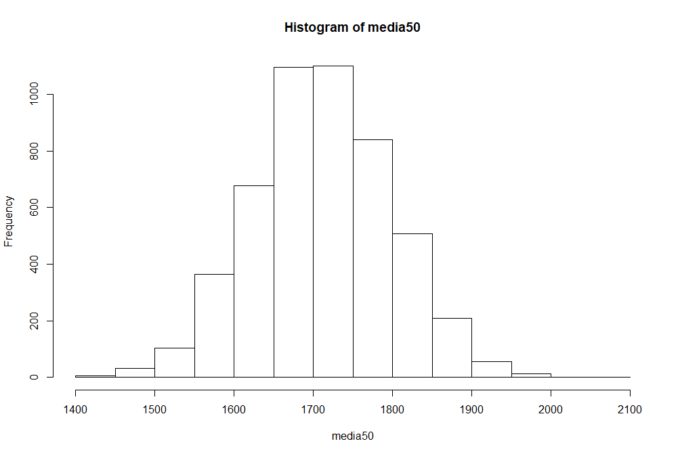
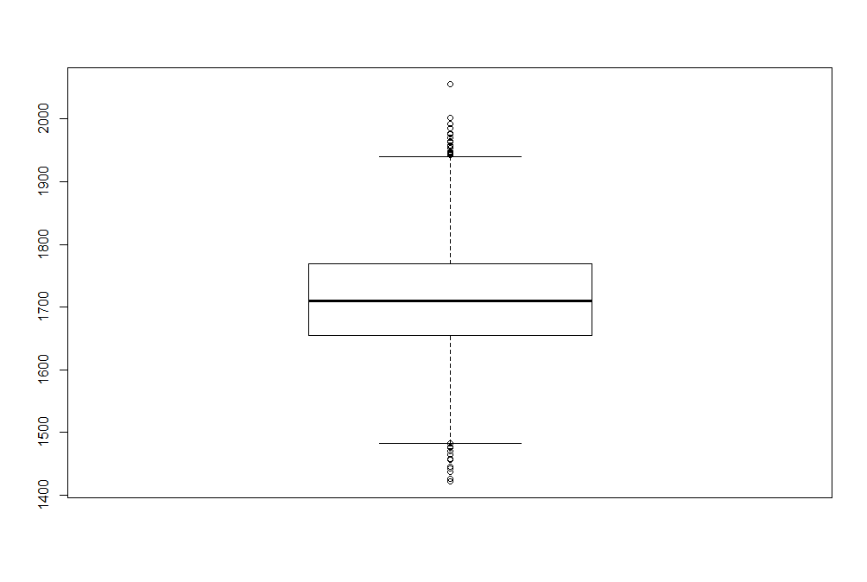
Média | 1711.193
Variância | 7382.153
Desvio Padrão | 85.919 |  | Obs: Diferença da população para as amostras

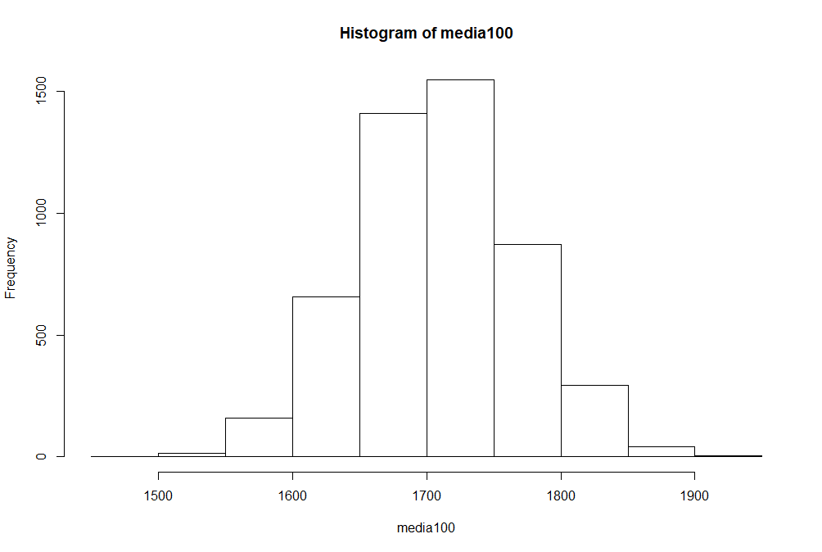
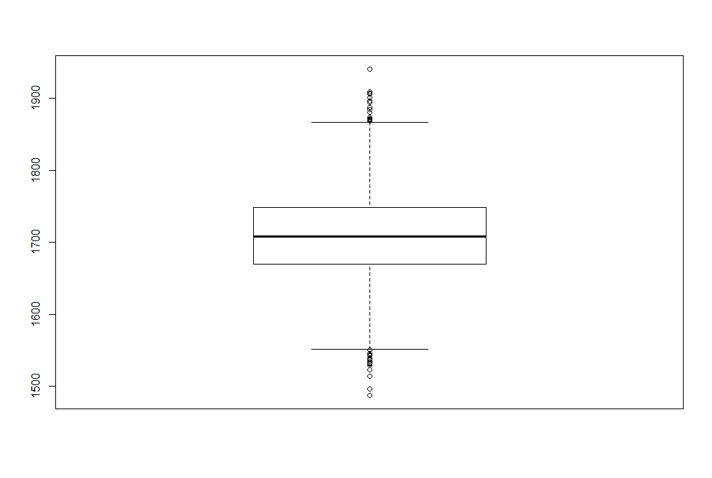
Amostra com 100 elementos
Média | 1708.458
Variância | 3586.947
Desvio Padrão | 59.891

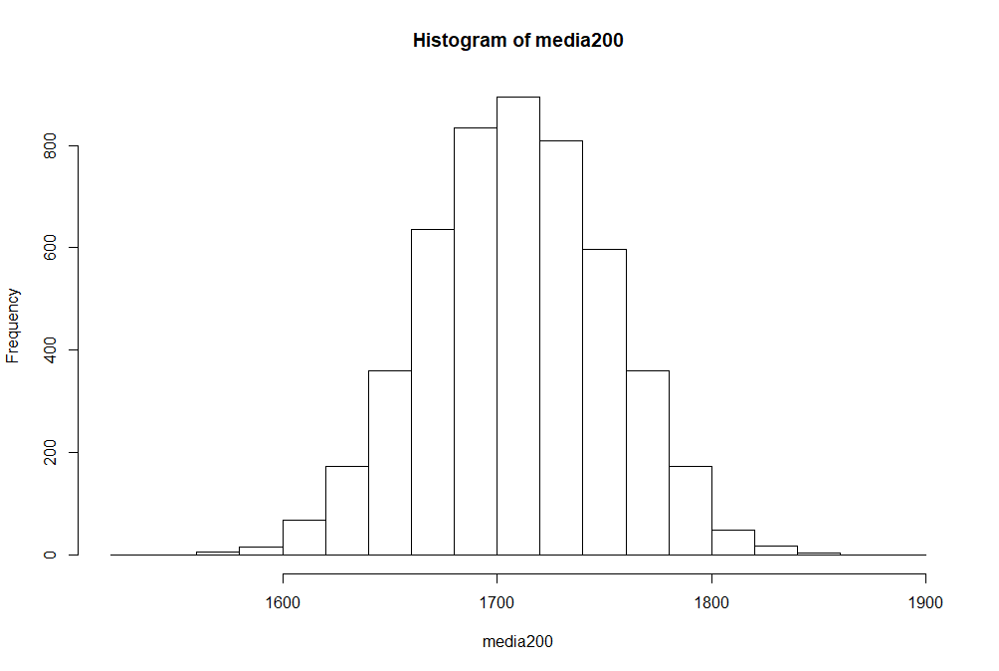
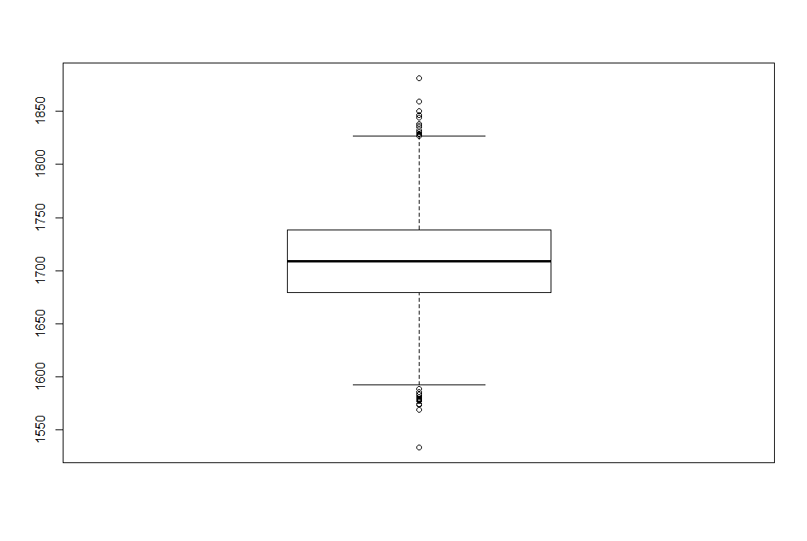
Amostra com 200 elementos
Média | 1709.158
Variância | 1827.172
Desvio Padrão | 42.745

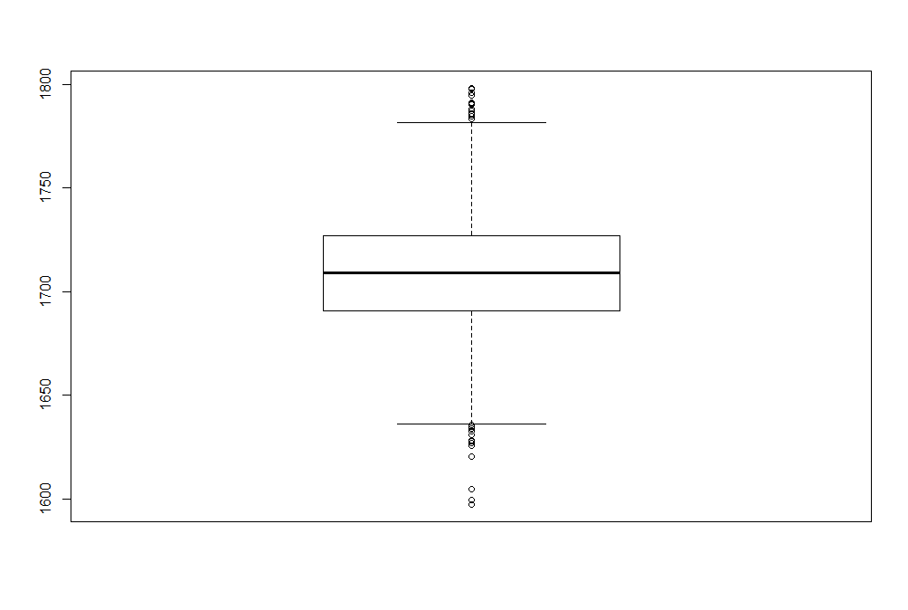
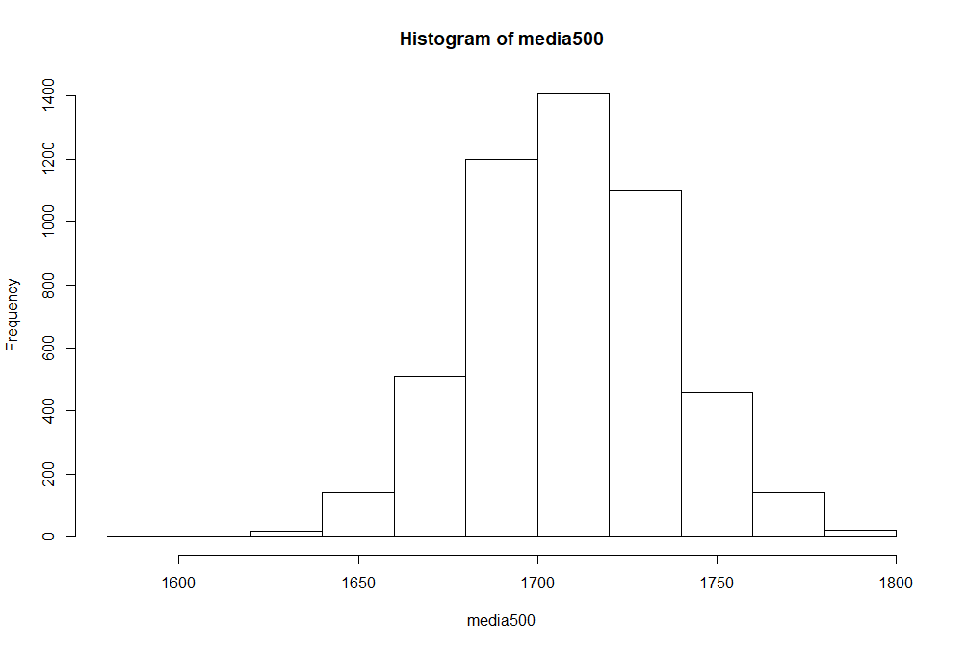
Amostra com 500 elementos
Média | 1709.202
Variância | 721.956
Desvio Padrão | 26.869

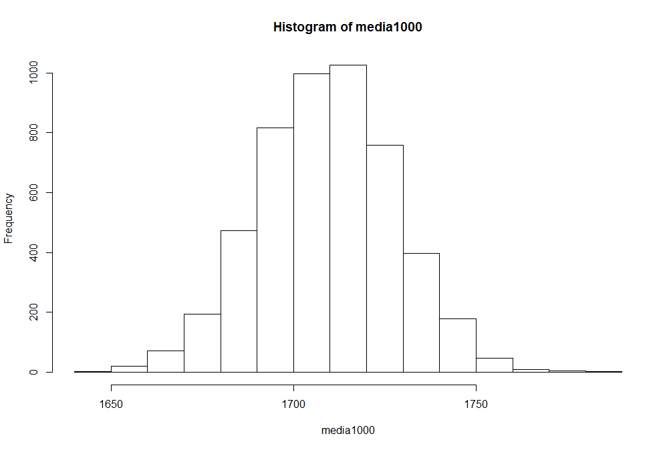
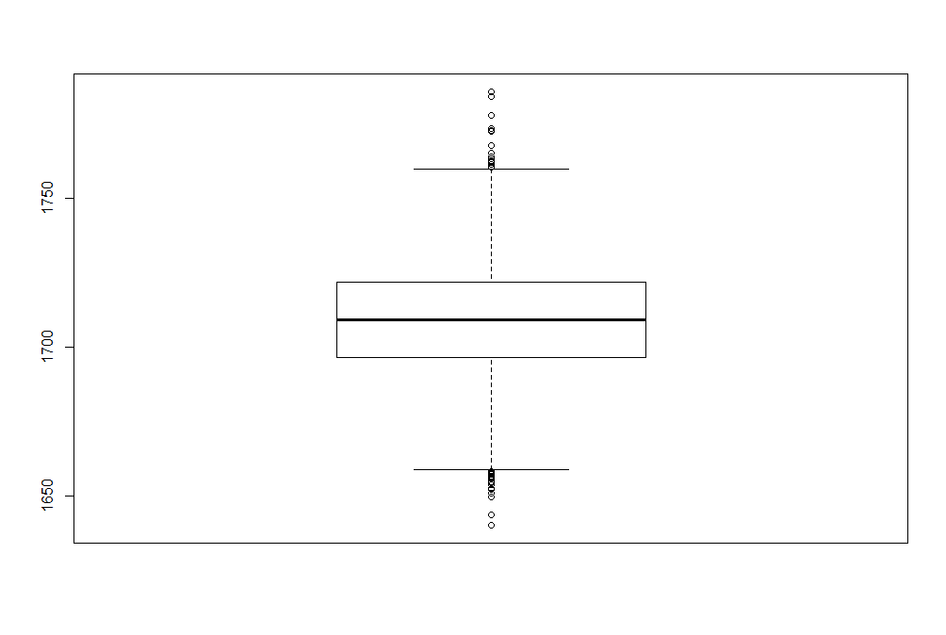
Amostra com 1000 elementos
Média | 1709.063
Variância | 347.837
Desvio Padrão | 18.650

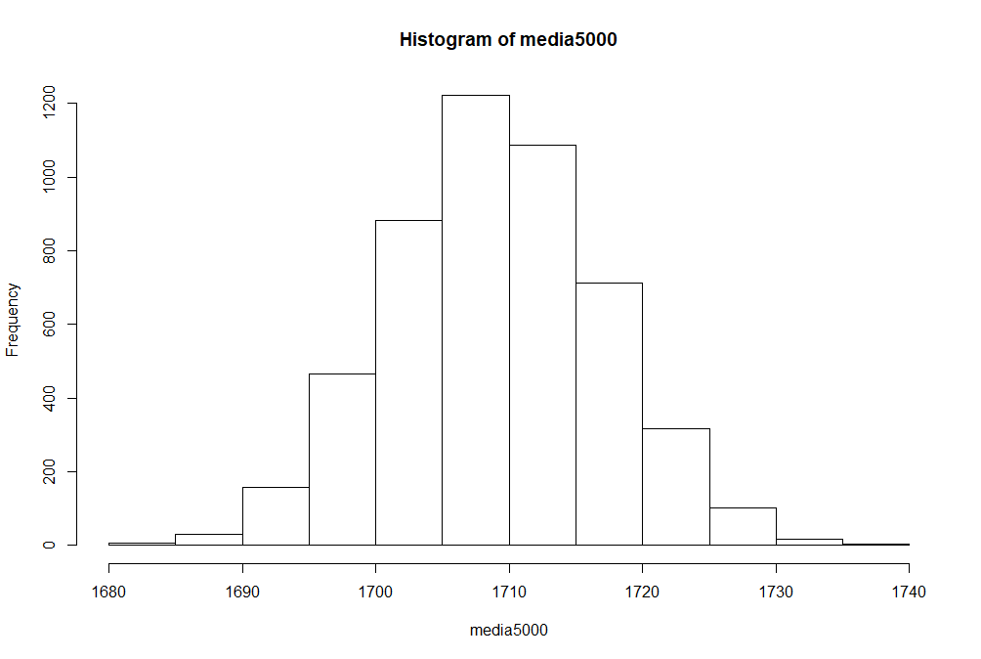
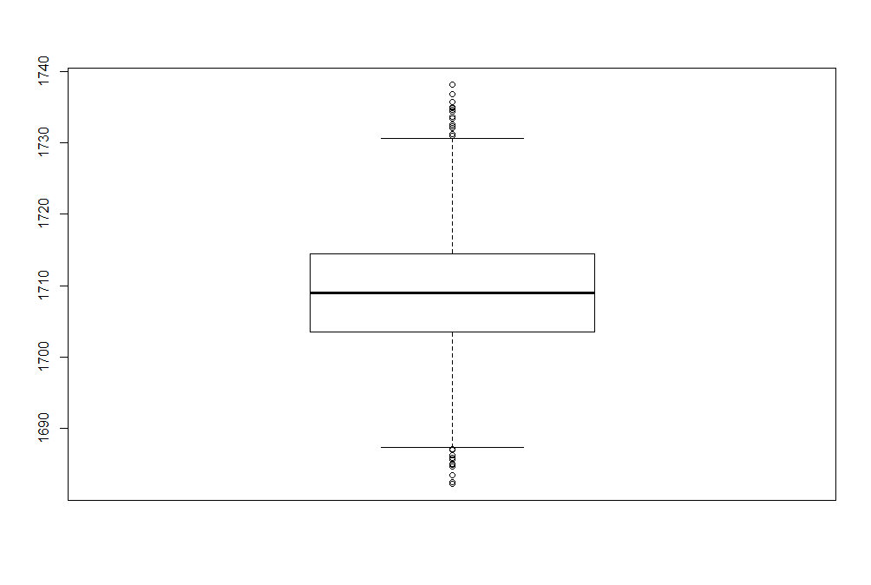
Amostra com 5000 elementos
Média | 1709.017
Variância | 64.238
Desvio Padrão | 8.014

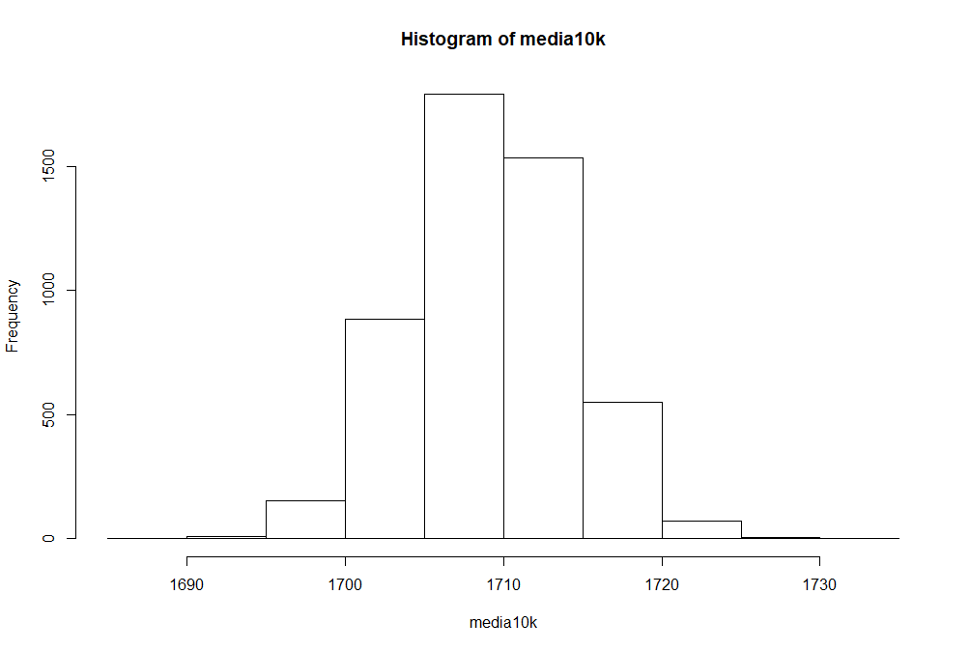
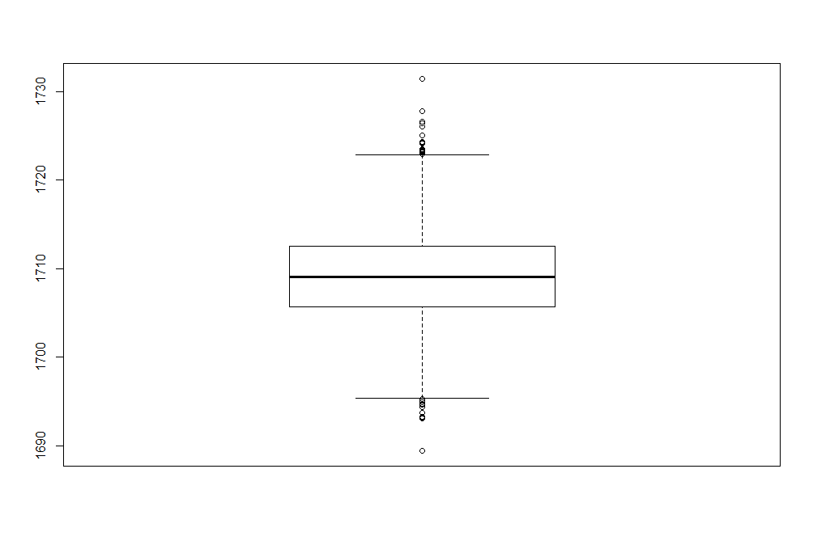
Amostra com 10000 elementos
Média | 1709.112
Variância | 25.655
Desvio Padrão | 5.065

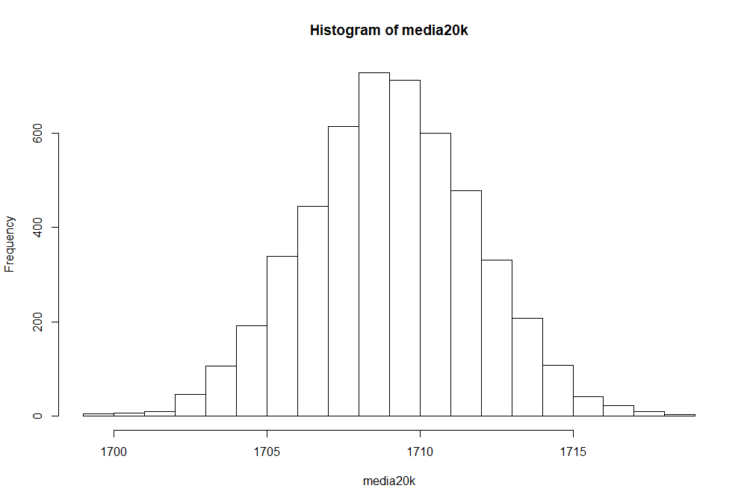
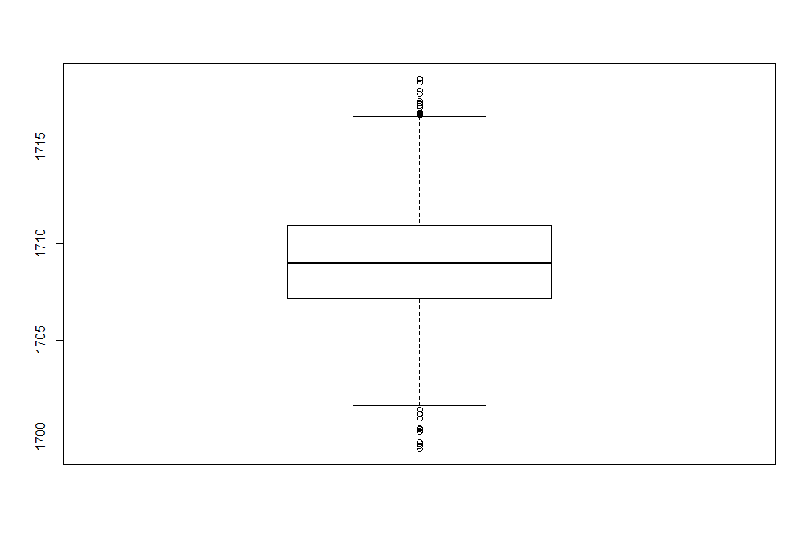
Amostra com 20000 elementos
Média | 1709.036
Variância | 7.739
Desvio Padrão | 2.781

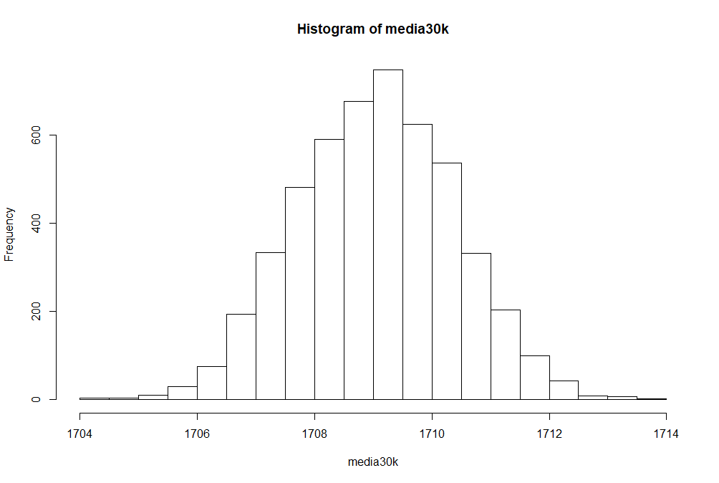
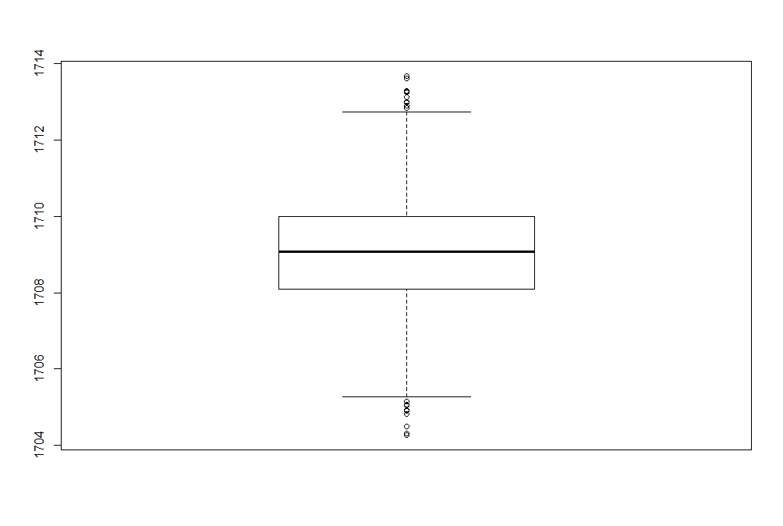
Amostra com 30000 elementos
Média | 1709.050
Variância | 1.791
Desvio Padrão | 1.338

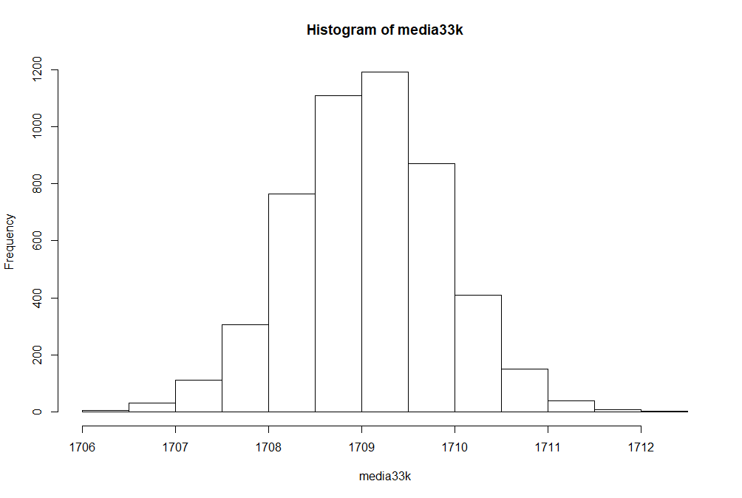
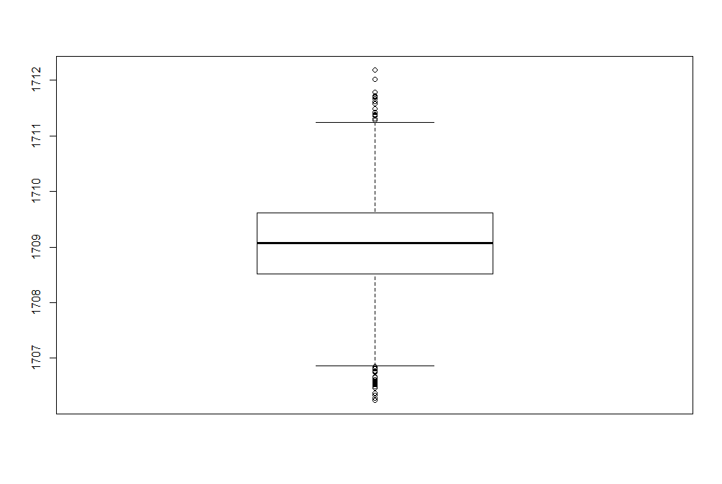
Amostra com 33000 elementos
Média | 1709.064
Variância | 0.671
Desvio Padrão | 0.819

